PR 1 Осадки
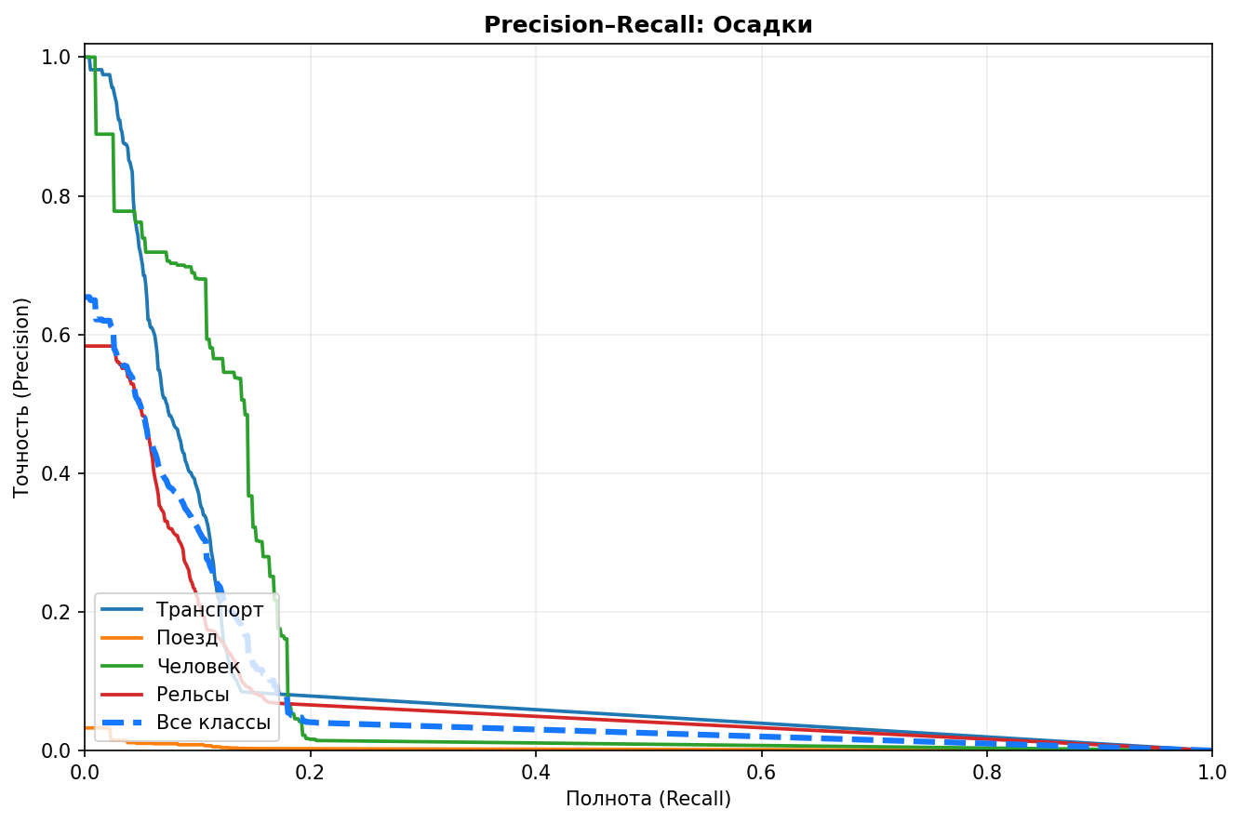
Precision–Recall — Осадки

График сформирован автоматически по результатам одного тестового прогона.

PR 2 Туман
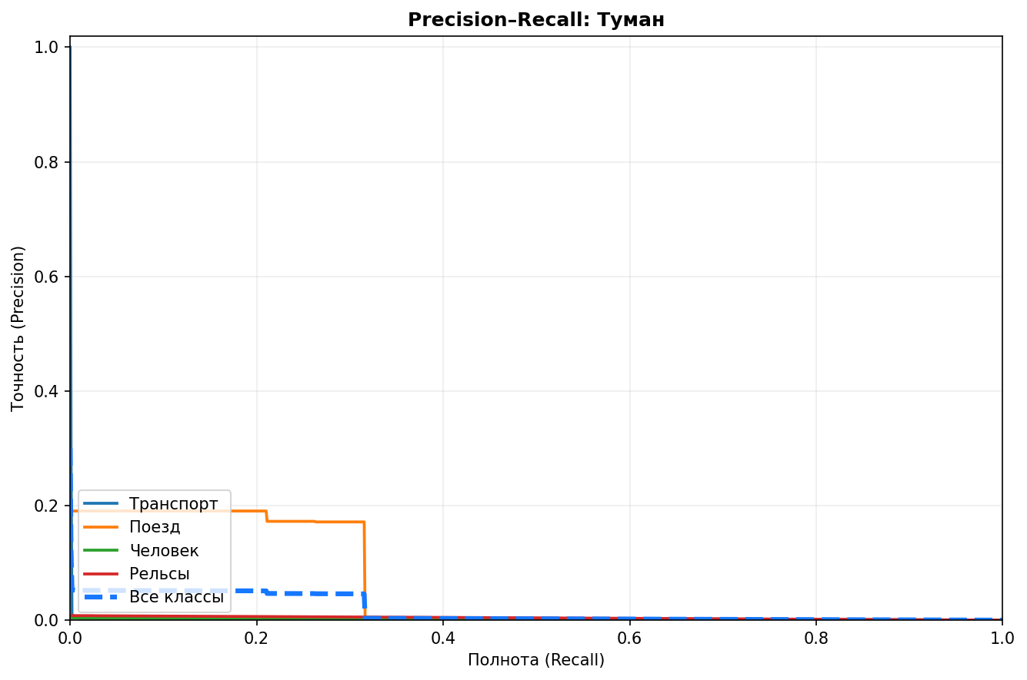
Precision–Recall — Туман

График сформирован автоматически по результатам одного тестового прогона.

PR 3 День
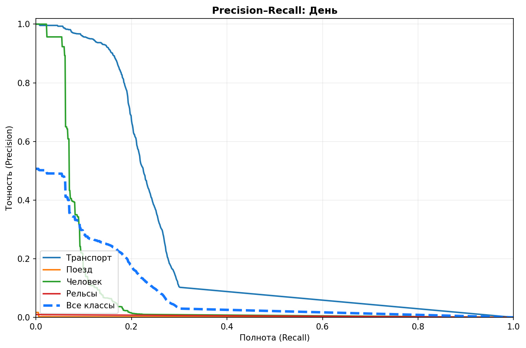
Precision–Recall — День

График сформирован автоматически по результатам одного тестового прогона.

PR 4 Ночь
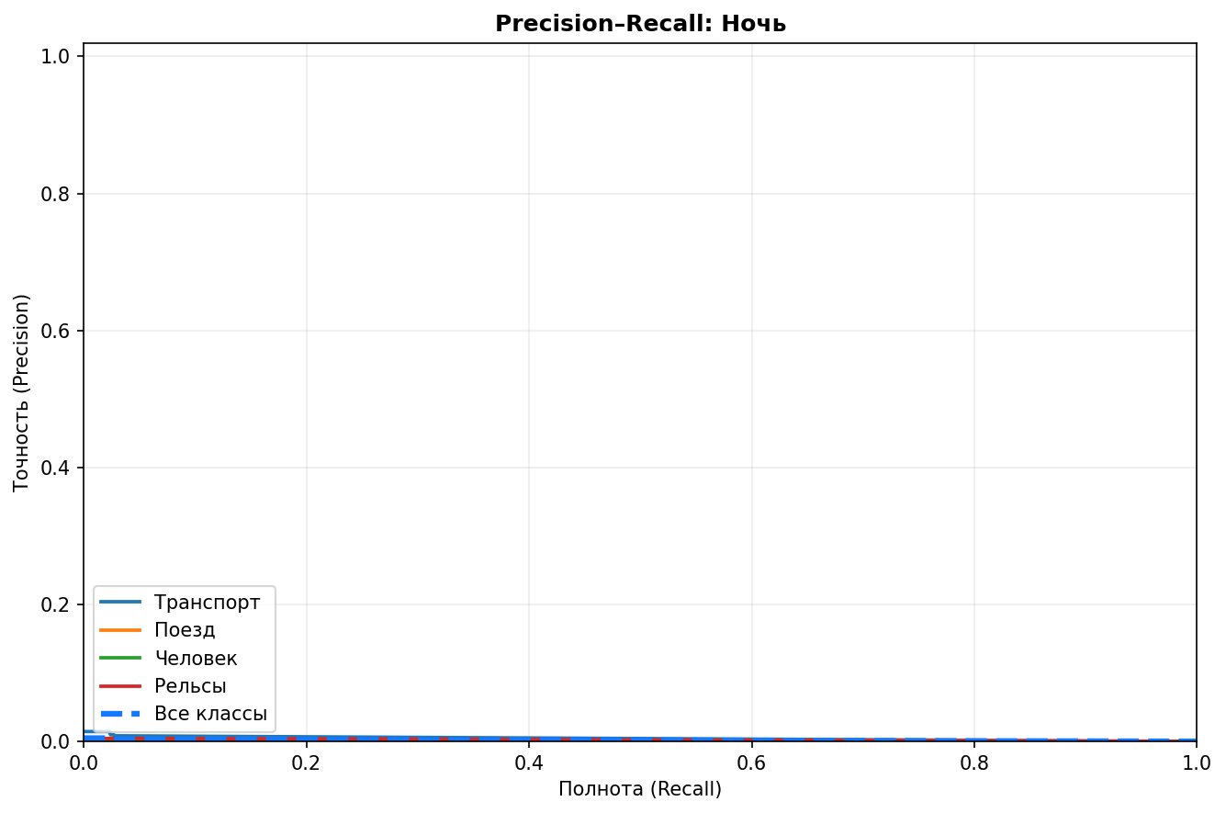
Precision–Recall — Ночь

График сформирован автоматически по результатам одного тестового прогона.

PR 5 Сумерки
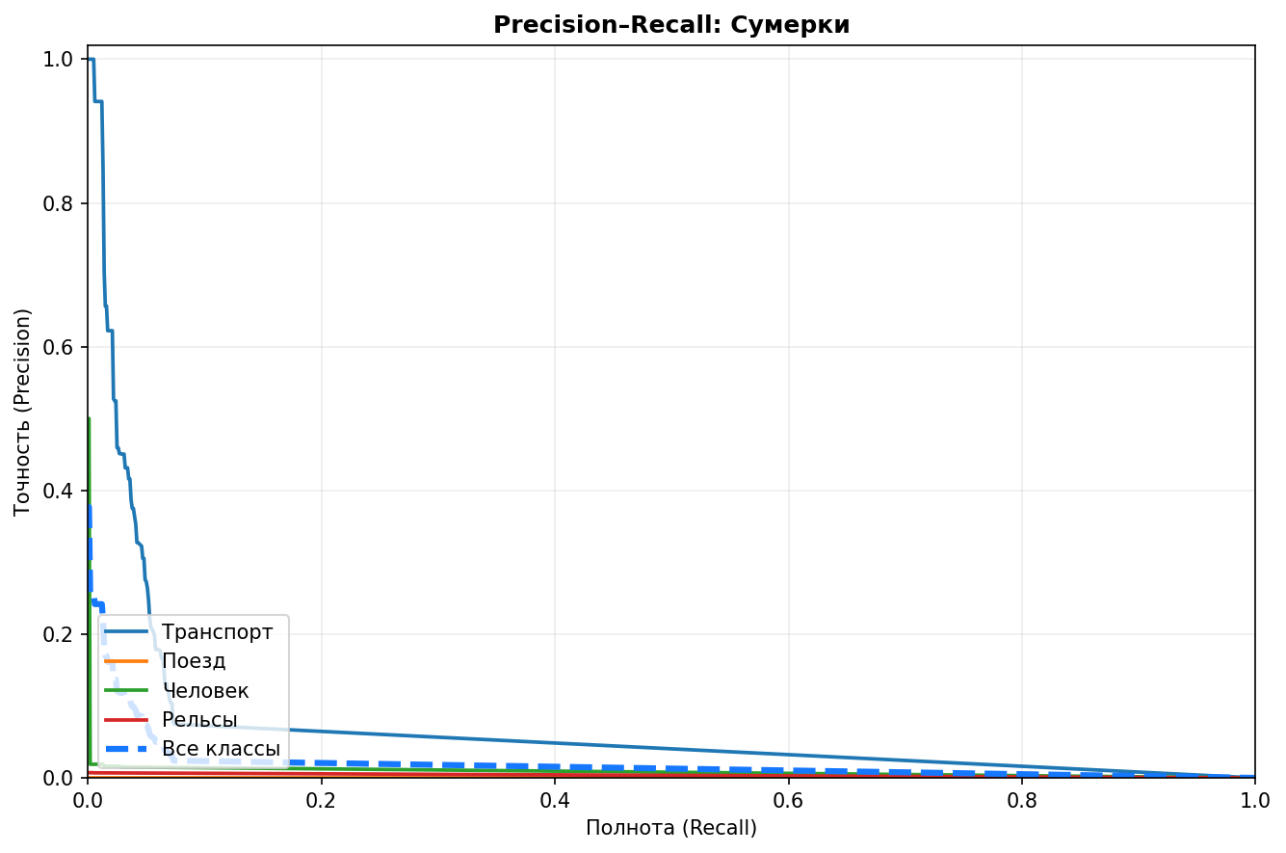
Precision–Recall — Сумерки

График сформирован автоматически по результатам одного тестового прогона.

